競走成績
日付 | 開催 | レース名 | 芝ダ | 距離 | 馬場 | 頭数 | 馬番 | 人気 | 着順 | 騎手 | タイム | 1着馬 | 馬体重 | 賞金 | タイム分秒 | タイム差
2023-10-28 | 佐賀 | C２－４組 C２ | ダ | 1400 | 良 | 10 | 5 | 1 | 8 | 加茂 飛翔 54.0 | 1:33.3 1.6 | ゴールドホープ | 473（-11） | 0 | 0:01:33 | 1.6
2023-10-14 | 佐賀 | C２－９組 C２ | ダ | 1400 | 良 | 9 | 9 | 1 | 1 | 加茂 飛翔 54.0 | 1:31.5 0.1 | (ナイトアルニラム) | 484（-14） | 35 | 0:01:31 | 0.1
2023-09-02 | 佐賀 | スピードスター賞 | ダ | 1400 | 稍重 | 12 | 6 | 1 | 3 | 加茂 飛翔 54.0 | 1:30.4 0.1 | アクラシア | 498（-1） | 18 | 0:01:30 | 0.1
2023-08-13 | 佐賀 | 南風月賞 | ダ | 1400 | 良 | 9 | 9 | 1 | 1 | 加茂 飛翔 54.0 | 1:32.1 0.6 | (アニマルキリシマ) | 499（+5） | 40 | 0:01:32 | 0.6
2023-07-08 | 佐賀 | うまかつJC１St第５戦 | ダ | 1300 | 不良 | 10 | 7 | 1 | 1 | 加茂 飛翔 ☆53.0 | 1:23.1 1.6 | (ユウユウヴィグール) | 494（-4） | 40 | 0:01:23 | 1.6
2023-06-17 | 佐賀 | 松風月賞 | ダ | 1400 | 良 | 11 | 4 | 1 | 1 | 加茂 飛翔 ☆53.0 | 1:31.0 1.2 | (ベッケンバウアー) | 498（-4） | 40 | 0:01:31 | 1.2
Q列「タイム差」だけが転記できない
※他の列は転記可能
2023-06-05 | 佐賀 | SAGAリベンジャーズ | ダ | 1300 | 良 | 10 | 6 | 2 | 1 | 加茂 飛翔 ☆53.0 | 1:25.3 0.9 | (マロンルピナス) | 502（+8） | 40 | 0:01:25 | 0.9
2023-05-06 | 京都 | サラ系３歳 未勝利 | ダ | 1400 | 良 | 15 | 13 | 8 | 12 | 藤懸 貴志 54.0 | 1:28.0 2.3 | スナークメモリー | 494（+2） | 0 | 0:01:28 | 2.3
2023-03-12 | 中京 | サラ系３歳 未勝利 | ダ | 1800 | 良 | 15 | 12 | 4 | ** | 坂井 瑠星 54.0 | - 0.0 | 中止 | 492（-） | 0 | 0:00:00 | 0.0
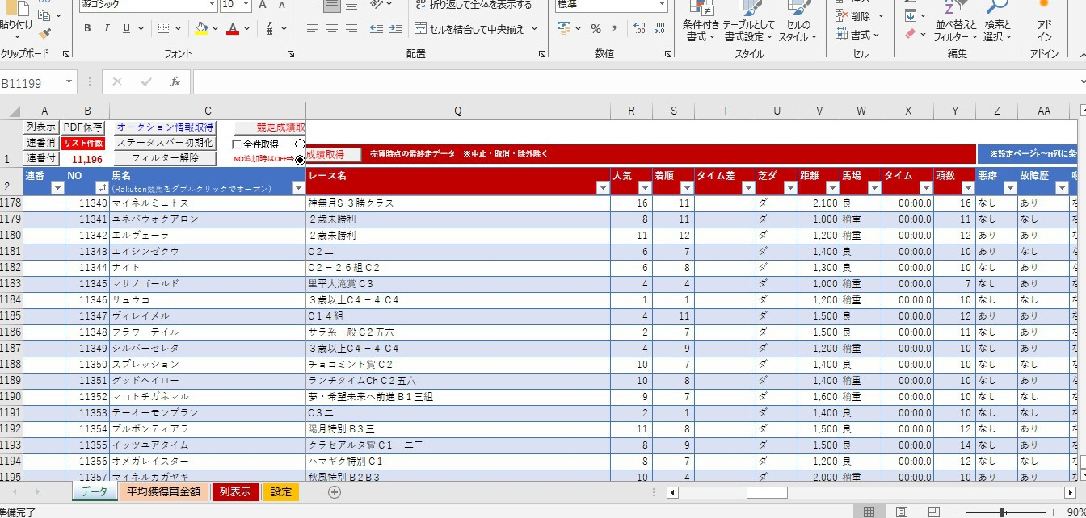

 |  | は非表示⇒

